1.IDENTIFICACION
INFORMACIÓN GENERAL |  | INFORMACIÓN DEL ESTUDIO RESPECTIVO
 |  | NODO NÚMERO |  |  |  |  | 19513
 |  | INFORME NÚMERO |  |  |  |  | 992
CONTRATISTA | UNIÓN TEMPORAL MOVILIDAD 2014 | ORDEN DE TRABAJO No. |  |  |  |  | PROGRAMACION BASICA
 |  | FECHA DE LA ORDEN DE TRABAJO |  |  |  |  | -
 |  | FECHA DE LA TOMA DE INFORMACIÓN |  |  |  |  | 070614
 |  | DÌA DE LA SEMANA
OBJETO DEL CONTRATO | REALIZAR LA TOMA DE INFORMACIÓN DE CAMPO, COMO INSUMO DEL PROGRAMA DE MONITOREO, SEGUIMIENTO Y PLANEACIÓN DEL TRÁNSITO Y EL TRANSPORTE DE BOGOTA D.C | TIPO DE ESTUDIO |  |  |  |  | VOLÚMENES POR TIPO DE VEHÍCULO
 |  | NOMBRE DEL ARCHIVO |  |  |  |  | 19513_AK_72_X_AC_72_140607_VOL_V1.xlsx
 |  | CÓDIGO DEL ESTUDIO |  |  |  |  | VOL
 |  | LUGAR DE LA TOMA DE INFORMACIÓN
NÚMERO DE CONTRATO | 2072-2013 | COORDENADA X |  |  |  |  | LONGITUD
 |  | COORDENADA Y |  |  |  |  | LATITUD

FECHA DE INICIO DEL CONTRATO | 22-01-2014 | PROFESIONALES RESPONSABLES
 |  | CONSULTOR (DIRECTOR) |  |  |  |  | ING. MSC. SANDRA LUCIA NAVAS TEQUIA
 |  | CONSULTOR (COORDINADOR GENERAL) |  |  |  |  | ING. MSC. LUIS FERNANDO RUBIANO BARRERO
INTERVENTORÍA | UNIVERSIDAD NACIONAL DE COLOMBIA | CONSULTOR (EXPERTO EN TRÁNSITO Y TRANSPORTE) |  |  |  |  | ING. ESP. DIANA PAOLA PARADA
 |  | CONSULTOR (ING ANÀLISIS) |  |  |  |  | ING. ESP. FERNANDO BECERRA
 |  | INTERVENTORÍA (DIRECTOR) |  |  |  |  | ING. MSC. ARTURO ZARATE
 |  | INTERVENTORÍA (ESPECIALISTA) |  |  |  |  | ING. MSC. WILLIAM CASTRO
 |  | INTERVENTORÍA (RESIDENTE) |  |  |  |  | ING. JOSÉ EDWIN TORRES
OBJETO DEL CONTRATO | INTERVENTORÍA TÉCNICA, ADMINISTRATIVA Y FINANCIERA PARA LA TOMA DE INFORMACIÓN DE CAMPO COMO INSUMO DEL PROGRAMA DE MONITOREO, SEGUIMIENTO Y PLANEACIÓN DEL TRÁNSITO Y TRANSPORTE DE BOGOTÁ D.C. | SUPERVISOR SECRETARIA MOVILIDAD |  |  |  |  | ING. FABIAN GONZALEZ

 |  | VERSIONES DEL ESTUDIO
 |  | NÚMERO |  | FECHA | OBSERVACIONES
NÚMERO DE CONTRATO | 2072-2013 | Versión 0 |  | 11/06/14
 |  | Versión 1 |  | 16/06/14 | SE ATENDIERON OBSERVACIONES DE INTERVENTORÍA SEGÚN OFICIO FI-INT-CMTTUB14-275-14, SE DA RESPUESTA MEDIANTE OFICIO N° ICV-187-C-525. En la hoja 2. BASE, se revisó la información para los movimientos, periodos y vehículos señalados, para el movimiento 1B en automóviles en los periodos de las 7:45, 8:30-8:45, 10:00, 11:30, 12:30, 14:45-15:00, 17:30, 21:30 las variaciones en los volúmenes responden a problemas de congestión sobre la AV calle 80 y AV calle 116 el cual influye directamente sobre la intersección en estudio, además de los represamientos por la ubicación de centros comerciales en la zona hacia el costado norte, para el movimiento 2B en automóviles para el periodo de las 10:00 horas las fluctuaciones se deben a inconvenientes relacionados con las lluvias que se presentaron durante la jornada, en el movimiento 3 para automóviles a las 10:30 horas las variaciones son a causa de la ubicación de zonas de comercio a lo largo del corredor el cual presentan congestiones durante la jornada y en el movimiento 4 para automóviles a las 20:45 se presenta accidente en la vía afectando el flujo de vehículos durante el periodo. Se aclara que para este punto de aforo el nodo es el 19513.
 |  | Versión 2
FECHA DE INICIO DEL CONTRATO | 21-01-2014 | Versión 3

 |  | DESCRIPCIÓN DE LA TOMA DE INFORMACIÓN
 |  | TIPO DE VEHÍCULO | FACTOR DE EQUIVALENCIA | MOVIMIENTOS AFORADOS |  |  | No. DE PERÍODOS | HORA
ESQUEMA |  |  |  | ACCESO | LENTA | RÁPIDA | HORARIO DEL PERÍODO No. 1 | 22:00-06:00
 |  | L | 1 | NORTE | 1 | 1B | HORARIO DEL PERÍODO No. 2 | 06:00-14:00
 |  | C | 2 | SUR | 2 | 2B | HORARIO DEL PERÍODO No. 3 | 14:00-22:00
 |  |  |  | OESTE | 3 |  | No. DE HORAS TOMADAS |  | 24
 |  | BT | 2 | ESTE | 4 |  | HORARIO DE LA TOMA DE INFORMACIÓN |  | 22:00-22:00
 |  | B | 2 |  |  |  | No. DE EQUIPOS UTILIZADOS |  | 14
 |  |  |  | OBSERVACIONES DE LA TOMA DE INFORMACIÒN
 |  | AL | 2 | OBSERVACION |  |  |  |  |  | ACCESO
 |  | AT | 2.5 | EN EL PERIODO DE LAS 16:30-17:30 HORAS SE PRESENTA CONGESTIÓN VEHICULAR EN SENTIDO WE, LO CUAL AFECTA DIRECTAMENTE EL FLUJO EN SENTIDO EW A LA ALTURA DE LA CALLE 72 CON CARRERA 70D DEBIDO A QUE SE PRESENTA INVASIÓN EN EL CARRIL N° 2 POR PARTE DE LOS VEHÍCULOS QUE VAN EN SENTIDO WE. |  |  |  |  |  | ESTE
 |  | BA | 2.5
 |  | ESP | 2
 |  | INT | 2 | SE EVIDENCIA DISMINUCIÓN EN EL FLUJO DE MOTOS EN EL PERIODO DE LAS 06:00 HORAS ACCESO OESTE DEBIDO A LLUVIAS. |  |  |  |  |  | OESTE
 |  | C2P | 2.5
 |  | C2G | 2.5 | DURANTE LA TOME DE INFORMACIÓN SE PRESENTARON LLUVIAS EN LOS PERIODOS DE LAS 06:00, 10:30, 14:00-16:30 Y 18:50-19:30 HORAS, LO CUAL GENERO VARIACIONES EN LOS VOLÚMENES REGISTRADOS. |  |  |  |  |  | TODOS
 |  | C3-C4 | 2.5
 |  | C5 | 2.5 | EN EL PERIODO DE LAS 20:45-21:05 HORAS SE PRESENTÓ CONGESTIÓN VEHICULAR, DEBIDO A ACCIDENTE EN LA INTERSECCIÓN. |  |  |  |  |  | ESTE
 |  | >C5 | 2.5
 |  | M | 0.5
 |  | BIC | 0.3

 |  | ANALISIS PUNTUAL
 |  | LA INTERSECCIÓN DE LA AVENIDA BOYACÁ (CARRERA 72) CON AVENIDA CALLE 72 (AVENIDA CHILE) SE ENCUENTRA UBICADA AL OESTE DE LA CIUDAD, EN LA LOCALIDAD DE ENGATIVÁ. LA AVENIDA BOYACÁ ESTÁ CONFORMADA POR CUATRO CALZADAS, DOS POR SENTIDO PARA TRÁFICO MIXTO (INCLUYE TPC); LAS CALZADAS RÁPIDAS CUENTAN CON TRES CARRILES CADA UNA Y LAS LENTAS CON DOS CARRILES; ESTA AVENIDA PERMITA LA CIRCULACIÓN EN SENTIDO NORTE-SUR Y VICEVERSA. LA AVENIDA CALLE 72, ESTÁ COMPUESTA POR DOS CALZADAS, UNA POR SENTIDO PARA TRÁFICO MIXTO (INCLUYE TPC); LAS CALZADAS CUENTA CON TRES CARRILES CADA UNA Y PERMITE LA CIRCULACIÓN EN SENTIDO ESTE-OESTE Y VICEVERSA, EL PASO DE ESTA VÍA ES SOBRE NIVEL DE LA AVENIDA BOYACÁ. EL VOLUMEN TOTAL AFORADO DURANTE EL DÍA SÁBADO 7 DE JUNIO DE 2014 FUE DE 213.081 VEHÍCULOS MIXTOS, COMPUESTOS DE LA SIGUIENTE MANERA: EL 71,2% CORRESPONDEN A VEHÍCULOS LIVIANOS, EL 13,8% MOTOS, EL 10,1% A TRANSPORTE PÚBLICO COLECTIVO (COLECTIVOS, BUSETA / BUSETON, BUSES) Y EL 3,4% A VEHÍCULOS DE CARGA. LOS PERÍODOS DE MÁXIMA DEMANDA SE PRESENTAN ENTRE LAS 14:15-15:15 Y 17:30-18:30 HORAS. LA HORA PICO TOTAL DE LA INTERSECCIÓN SE REGISTRA ENTRE LAS 17:30-18:30 HORAS, PERIODO EN EL QUE SE MOVILIZA UN TOTAL DE 12.182 VEHÍCULOS MIXTOS, DE LOS CUALES EL 73,8% CORRESPONDE A VEHÍCULOS LIVIANOS, EL 13,3% MOTOS, EL 9,2% A TRANSPORTE PÚBLICO COLECTIVO, EL 2,3% A TRANSPORTE DE CARGA Y FINALMENTE LAS BICICLETAS CON UNA PARTICIPACIÓN DEL 1,5%.

 |  | REGISTRO FOTOGRÁFICO
 |  | 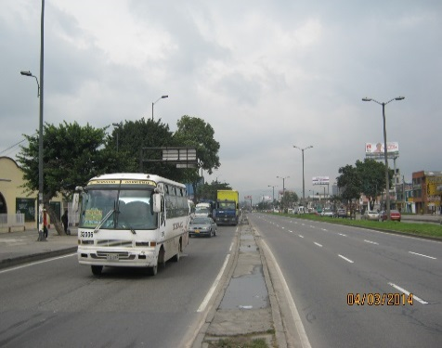 |  |  |  |  | 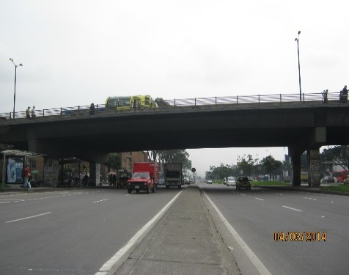

 |  | ACCESO NORTE |  |  |  |  | ACCESO SUR

 |  | 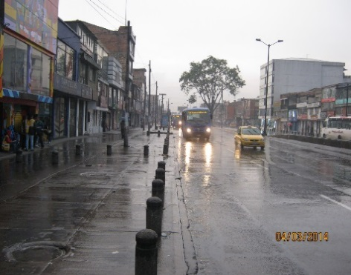

 |  | ACCESO ESTE

